CC
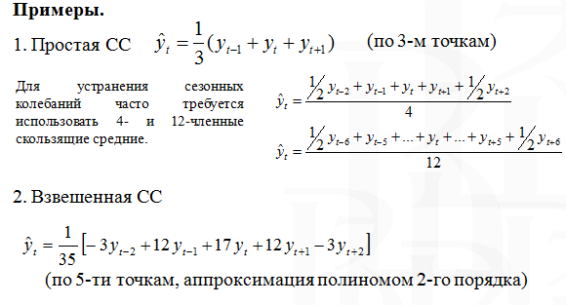
 | Исходный ряд | СС (k=3) | СС (k=5) | Взвеш СС
1/1/2017 | 2.30
2/1/2017 | 2.31 | 2.30
3/1/2017 | 2.30 | 2.30 | 2.2979999542 | 2.3051428046
4/1/2017 | 2.30 | 2.29 | 2.3079999447 | 2.2879999638
5/1/2017 | 2.28 | 2.31 | 2.3199999332 | 2.3014285224
6/1/2017 | 2.35 | 2.33 | 2.3499999523 | 2.3285713332
7/1/2017 | 2.37 | 2.39 | 2.3779999733 | 2.3922856399
8/1/2017 | 2.45 | 2.42 | 2.3980000019 | 2.4337142876
9/1/2017 | 2.44 | 2.42 | 2.4140000343 | 2.4297143732
10/1/2017 | 2.38 | 2.42 | 2.4180000782 | 2.4108572279
11/1/2017 | 2.43 | 2.40 | 2.414000082 | 2.3982858113
12/1/2017 | 2.39 | 2.42 | 2.414000082 | 2.414000082
1/1/2018 | 2.43 | 2.42 | 2.4240000725 | 2.4197143623
2/1/2018 | 2.44 | 2.43 | 2.4600000381 | 2.4228572164
3/1/2018 | 2.43 | 2.49 | 2.5039999962 | 2.4797143051
4/1/2018 | 2.61 | 2.55 | 2.5359999657 | 2.564571367
5/1/2018 | 2.61 | 2.60 | 2.5479999542 | 2.6279998779
6/1/2018 | 2.59 | 2.57 | 2.5719999313 | 2.5677142211
7/1/2018 | 2.50 | 2.55 | 2.5719999313 | 2.5291428294
8/1/2018 | 2.55 | 2.55 | 2.563999939 | 2.5482856682
9/1/2018 | 2.61 | 2.58 | 2.5599999428 | 2.5885713441
10/1/2018 | 2.57 | 2.58
11/1/2018 | 2.57
Стоимость золота (тыс. руб./гр)

t | yt | СС (k=3) | СС (k=5) | Взвеш СС
2017-01-01 | 2.30
2017-02-01 | 2.31 | 2.30
2017-03-01 | 2.30 | 2.30 | 2.30 | 2.31
2017-04-01 | 2.30 | 2.29 | 2.31 | 2.29
2017-05-01 | 2.28 | 2.31 | 2.32 | 2.30
2017-06-01 | 2.35 | 2.33 | 2.35 | 2.33
2017-07-01 | 2.37 | 2.39 | 2.38 | 2.39
2017-08-01 | 2.45 | 2.42 | 2.40 | 2.43
2017-09-01 | 2.44 | 2.42 | 2.41 | 2.43
2017-10-01 | 2.38 | 2.42 | 2.42 | 2.41
2017-11-01 | 2.43 | 2.40 | 2.41 | 2.40
2017-12-01 | 2.39 | 2.42 | 2.41 | 2.41
2018-01-01 | 2.43 | 2.42 | 2.42 | 2.42
2018-02-01 | 2.44 | 2.43 | 2.46 | 2.42
2018-03-01 | 2.43 | 2.49 | 2.50 | 2.48
2018-04-01 | 2.61 | 2.55 | 2.54 | 2.56
2018-05-01 | 2.61 | 2.60 | 2.55 | 2.63
2018-06-01 | 2.59 | 2.57 | 2.57 | 2.57
2018-07-01 | 2.50 | 2.55 | 2.57 | 2.53
2018-08-01 | 2.55 | 2.55 | 2.56 | 2.55
2018-09-01 | 2.61 | 2.58 | 2.56 | 2.59
2018-10-01 | 2.57 | 2.58
2018-11-01 | 2.57

